T.CONTENT
 | 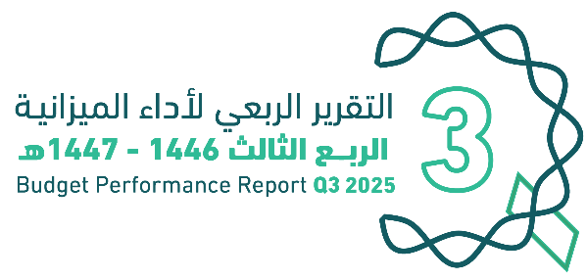
العنوان | Subject
مقدمة | Introduction
الميزانيـــــة العامـــــة للدولــــــة للسنة المالية 1447/1446هـ (2025م) | The Government Budget For FY 2025
الملخص التنفيذي لأداء الميزانيـــــة العامـــــة للدولــــــة حتى الربع الثالث من السنة المالية 1447/1446هـ (2025م) | Executive Summary of The Budget Performance Report until Q3 of FY 2025
الإيرادات | Revenues
المصروفات | Expenditures
التمويل | Financing
رصيد الاحتياطي العام للدولة والحساب الجاري حتى نهاية الربع الثالث من السنة المالية 1447/1446هـ (2025م) | Government Reserve and Current Account Until Q3 of FY 2025
الدين العام | Public Debt
ملحق تعريف البنود | Appendix on the Definition

GOV.BUD
 |  |  | 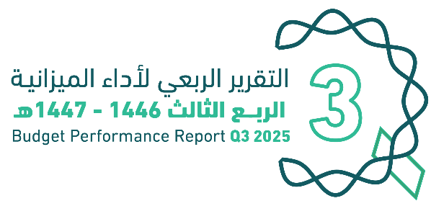
الميزانية العامة للدولة |  |  |  | The Government Budget for FY 2025
للسنة المالية 1446/ 1447هـ (2025م)
(مليون ريال) |  |  |  | (SAR Million)
البيان | FY 2024 Budget | FY 2024 Actual | FY 2025 Budget | Items
 | ميزانية السنة المالية 1446/1445هـ (2024م) | النتائج الفعلية لميزانية السنة المالية 1446/1445هـ (2024م) | ميزانية السنة المالية 1447/1446هـ (2025م)
إجمالي الإيرادات | 1,172,000 | 1,259,095 | 1,184,000 | Total Revenues
إجمالي المصروفات | 1,251,000 | 1,374,720 | 1,285,000 | Total Expenditures
(العجز) | (79,000) | (115,625) | (101,000) | (Deficit)

Summary
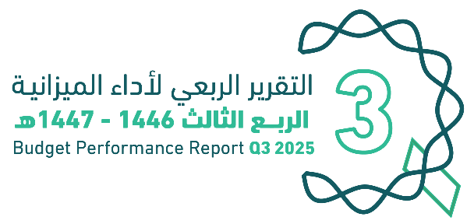

الملخص التنفيذي |  | Summary of Q3 Performance
النتائج الفعلية لأداء الميزانية للربع الثالث من السنة المالية 1446/ 1447هـ (2025م) |  | Actual performance in Q3 of FY 2025
(مليون ريال) |  | (SAR Million)
Revenues
Expenditures
(Deficit)

 |  |  |  | 269,874
 |  |  |  | 358,397
 |  |  |  | (88,522)

الإيرادات
المصروفات
(العجز)

أداء الميزانية العامة للدولة للربع الثالث من السنة المالية الحالية 1446/ 1447هـ (2025م) | Quarterly Budget Performance Report of FY 2025 Q3 (1446/1447 H)

الملخص التنفيذي |  | Summary until Q3 Performance
النتائج الفعلية لأداء الميزانية حتى الربع الثالث من السنة المالية 1446/ 1447هـ (2025م) |  | Actual performance until Q3 of FY 2025
(مليون ريال) |  | (SAR Million)
Revenues
Expenditures
(Deficit)

 |  |  |  | الإيرادات | 835,085
 |  |  |  | النفقات | 1,016,843
 |  |  |  | العجز | (181,758)

الإيرادات
المصروفات
(العجز)

أداء الميزانية العامة للدولة للربع الثالث من السنة المالية الحالية 1446/ 1447هـ (2025م) | Quarterly Budget Performance Report of FY 2025 Q3 (1446/1447 H)

*تم تقريب الأرقام إلى اقرب فاصلة عشرية |  |  | * Figures are rounded up to the nearest decimal point

Gov.Reserve
 |  | 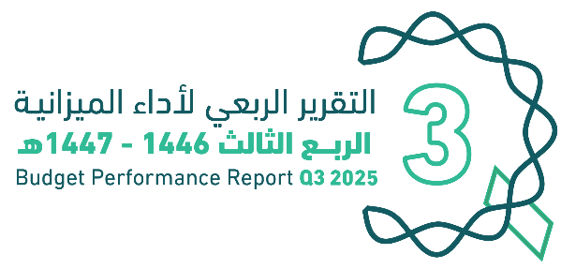
رصيد الاحتياطي العام للدولة والحساب الجاري |  | Government Reserve and Current Account
حتى نهاية الربع الثالث من السنة المالية 1446/ 1447هـ (2025م) |  | Until Q3 of FY 2025
(مليون ريال) |  | (SAR Million)
رصيد الاحتياطي العام للدولة
Government Reserve
الرصيد آخر الفترة | 398,057 | Closing Balance
الحساب الجاري
Current Account
الرصيد آخر الفترة | 88,592 | Closing Balance

أداء الميزانية العامة للدولة للربع الثالث من السنة المالية الحالية 1446/ 1447هـ (2025م) |  | Quarterly Budget Performance Report of FY 2025 Q3 (1446/ 1447 H)

Debt
 |  |  |  | 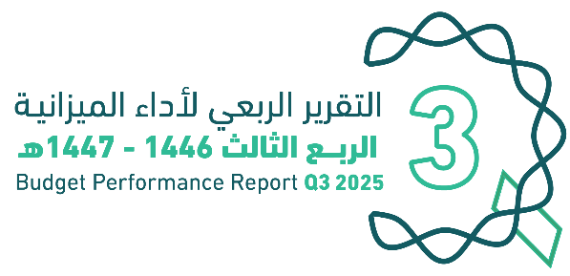
الديــــن العــــام |  |  |  |  | Public Debt
حتى نهاية الربع الثالث للسنة المالية 1446/ 1447هـ (2025م) |  |  |  |  | Public debt Until Q3 of FY 2025
(مليون ريال) |  |  |  |  | (SAR Million)
الدين العام | البيان | الدين الداخلي | الدين الخارجي | Item | Public Debt
 |  | Domestic Debt | External Debt
 | الرصيد أول الفترة | 1,215,918 |  | Opening Balance
 |  | 738,252 | 477,666
 | الإصدارات أو الاقتراض | 257,015 | 75,435 | Issuances or Borrowings
 | سداد أصل الدين | (65,121) | (16,567) | Principal Repayment
 | إطفاء سندات حكومية | 0 | 0 | Amortization of Government Bonds
 | الرصيد آخر الفترة | 930,146 | 536,534 | Closing Balance
 |  | 1,466,681

أداء الميزانية العامة للدولة للربع الثالث من السنة المالية الحالية 1446/ 1447هـ (2025م) |  |  |  |  | Quarterly Budget Performance Report of FY 2025 Q3 (1446/ 1447H)

